4KRK
SMK BARU BINTULU : REKOD TRANSIT PBD TINGKATAN 4

Nama Guru
Subjek
 | 4KRK | ASAS BIOLOGI |  |  |  |  |  |  | FISIOLOGI MANUSIA DAN HAIWAN |  |  |  |  |  |  |  | DOMAIN PENYIASATAN SAINTIFIK |  | DOMAIN SIKAP SAINTIFIK & NILAI MURNI
 | 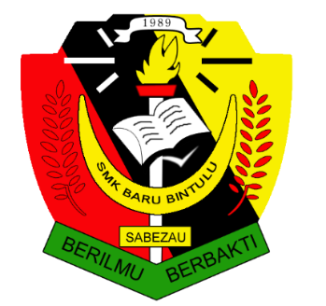 | B1 PENGENALAN KEPADA BIOLOGI & PERATURAN MAKMAL | B2 BIOLOGI SEL & ORGANISASI SEL | B3 PERGERAKAN BAHAN MERENTASI MEMBRAN PLASMA | B4 KOMPOSISI KIMIA DALAM SEL | B5 METABOLISME & ENZIM | B6 PEMBAHAGIAN SEL | B7 RESPIRASI SEL | B8 SISTEM RESPIRASI DALAM MANUSIA & HAIWAN | B9 NUTRISI & SISTEM PENCERNAAN MANUSIA | B10 PENGANGKUTAN DALAM MANUSIA & HAIWAN | B11 KEIMUNAN MANUSIA | B12 KOORDINASI & GERAK BALAS DALAM MANUSIA | B13 HOMEOSTASIS & SISTEM URINARI MANUSIA | B14 SOKONGAN & PERGERAKAN DALAM MANUSIA & HAIWAN | B15 PEMBIAKAN SEKS, PERKEMBANGAN & PERTUMBUHAN | PENGGAL PERTAMA | PENGGAL KEDUA | PENGGAL PERTAMA | PENGGAL KEDUA | TAHAP PENGUASAAN KESELURUHAN
Bil | Nama
1
2
3
4
5
6
7
8
9
10
11
12
13
14
15
16
17
18
19
20
21
22
23
24
25
26
27
28
29
30
31
32
33
34
35
36
37
38
39
40
41

